风管机
方案一：南昌工学院教学楼空调采购项目报价清单
序号 | 产品 | 品牌 | 型号 | 单位 | 数量 | 单价（含税） | 总价 | 备注
1 | 一拖一风管机（5P） | 知名品牌 | 一级能效 | 套 | 352 |  |  | 报价含打洞及洞口封堵、不锈钢支架、加长7米空调铜管、出回风口以及空调安装等所有费用 超过部分铜管： 元/米，据实结算
2 | 线控器 |  |  | 套 | 352
3 | 集中控制 |  |  | 套 | 352
合计
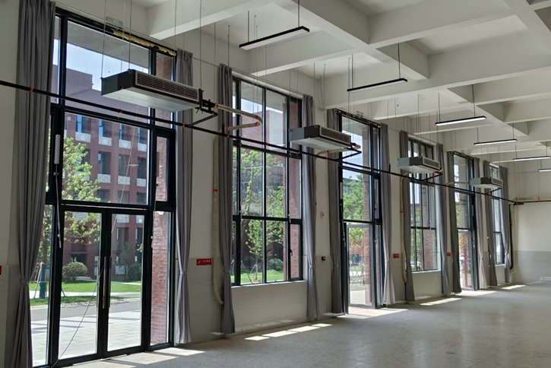

方案二：融资租赁模式（格式自拟，方案报价及付款方式）

